Vistas
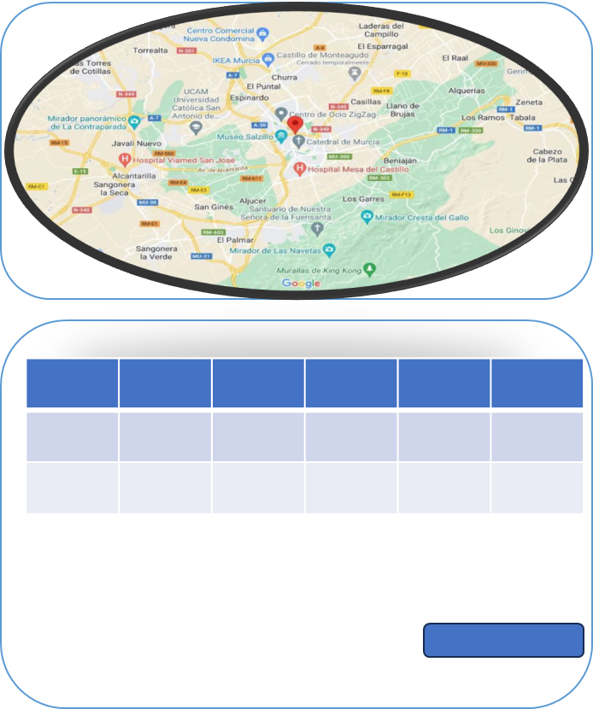
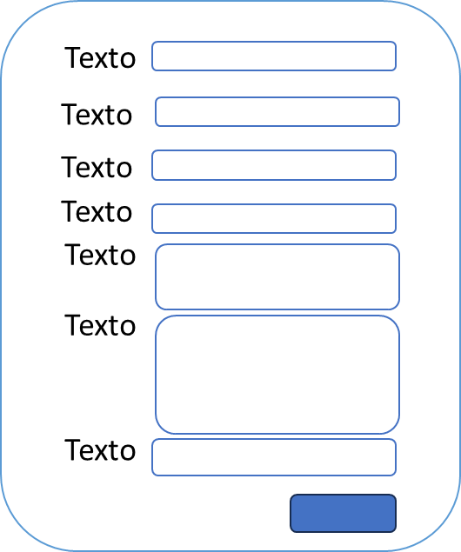
Incidencias
Dashboard | Mapa o Listado
Inundacion | Mapa, con listado y boton de registro
Derrumbres | Mapa, con listado y boton de registro
Fallas Geologicas | Mapa, con listado y boton de registro
Embarcaciones Extraviadas | Mapa, con listado y boton de registro
Embarcaciones Encontradas | Mapa, con listado y boton de registro
Personas Desaparecidas | Mapa, con listado y boton de registro
Personas Rescatadas | Mapa, con listado y boton de registro
Asistencia Humanitaria | Mapa, con listado y boton de registro

